상품제안서
고급 인조가죽 L자홀더 화일 | 상품코드: S04445

 |  |  |  |  |  |  | 02-713-8555 | www.synergygift.co.kr
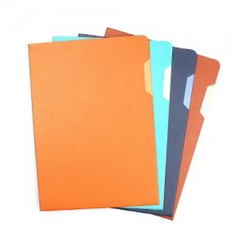

【상세/제작정보】

【인쇄/포장옵션】 | 불박, 금박, 은박 / 포장불가능

【공급단가】 | 수량 | 50~ | 100~ | 300~ | 1,000~ | 5,000~
*VAT별도 | 브라운 | 5,650원 | 5,450원 | 5,200원 | 4,950원 | 4,780원
 | 오렌지 | 5,650원 | 5,450원 | 5,200원 | 4,950원 | 4,780원
 | 네이비 | 5,650원 | 5,450원 | 5,200원 | 4,950원 | 4,780원
 | 민트 | 5,650원 | 5,450원 | 5,200원 | 4,950원 | 4,780원

【상품 URL】 | https://www.synergygift.co.kr:443/src/goods_detail.php?gdno=11486

